TELA PVC
SOLICITUD DE COMPRA PARA UNIDAD DE ABASTECIMINETO

SERVICIO / UNIDAD REQUIRENTE | SSGG |  |  | FECHA | 2026-06-26
NOMBRE REFERENTE | Mario Andres Leon Leon |  | FONO/ANEXO | 333761

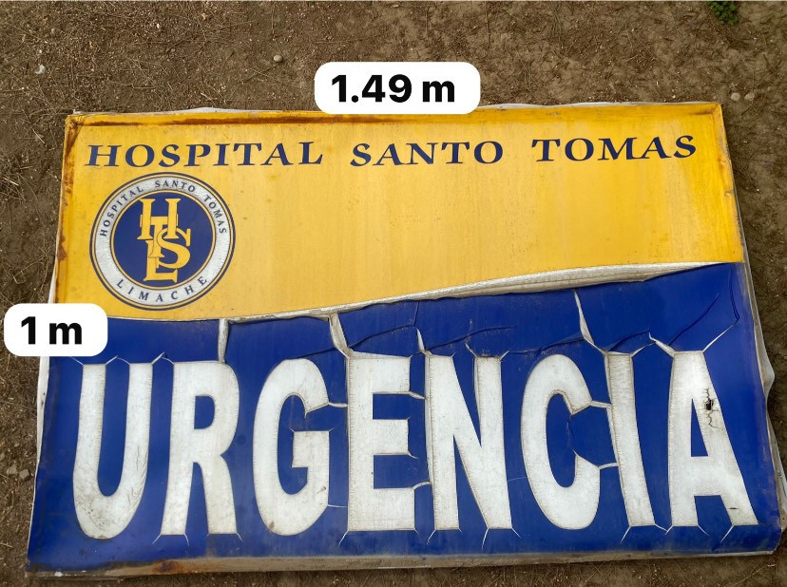
SOLICITUD: |  | 2 PAÑOS DE 1 X 1,49 M EN TELA DE PVC DE 13 ONZAS IMPRESAS EN ALTA CALIDAD PARA EXTERIOR
(TIPO DE ARTICULO Y CANTIDAD)
ESPECIFICACIONES: (COLOR, MODELO, MATERIAL) |  | CARACTERÍSTICAS IMPRESIÓN DE ALTA CALIDAD EN TELA DE PVC DE 13 ONZAS, SE DEBE CONSIDERAR DISEÑO DEL MISMO CONSIDERANDO COMO BASE EL DISEÑO QUE SE ADJUNTA. CONSIDERANDO LOGO OFICIAL DEL HOSPITAL SANTO TOMAS DE LIMACHE. SE REQUIEREN 2 TROZOS DE 1 M DE ALTO X 1,49 M DE ANCHO Y POR TODO EL PERIMETRO UNA ALETA LIBRE DE 3 CM PARA PODER FIJAR A BASTIDOR. EL LOGO Y COLOR SERA DEFINIDO CON PROVEEDOR QUE SE ADJUDIQUE, NO CONSIDERAR BASTIDOR, SOLO TELA

MEDIDAS: |  | 1 M X 1,49 M + ALETA DE 3 CM POR TODO EL PERIMETRO

(SI ES NECESARIO)
CODIGO ID O CONTACTO PROVEEDOR :

(NOMBRE , RUT,CORREO, FONO CONTACTO O ID MERCADO PUBLICO)
MOTIVO: |  | NECESARIA PARA MUEBLES
(EL PORQUE O LA CUASA DE ADQUIRIR EL BIEN O EL SERVICIO SOLICTADO )
MONTO REFERENCIAL DE LO SOLICITADO

* ADJUNTAR INFORMACION COMPLEMENTARIA CUANDO SEA NECESARIO EJEMPLO: FOTOGRAFIA O DISEÑOS

